关系图
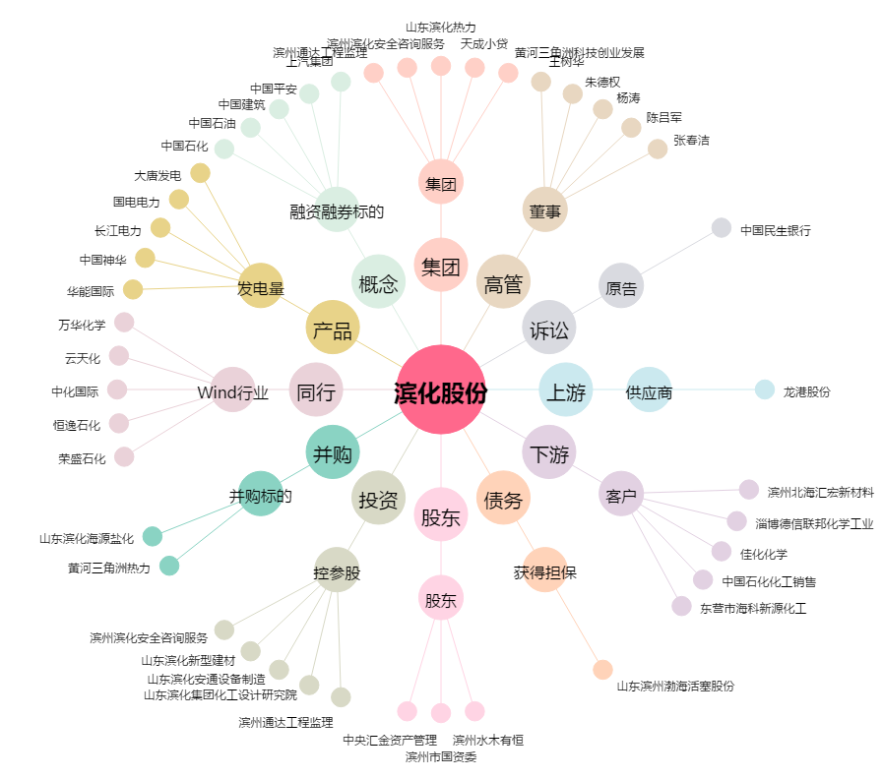
滨化股份[601678.SH] - 关系概览图

